상품제안서
상감 꽃나비 필함+금장자개 띠 볼펜 세트 | 상품코드: S40895

 |  |  |  |  |  |  | 02-713-8555 | www.synergygift.co.kr
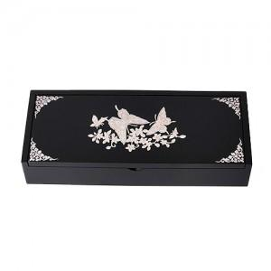

【상세/제작정보】

【인쇄/포장옵션】 | 인쇄2곳포함 / 포장지포장

【공급단가】 | 수량 | 20~ | 50~ | 100~ | 300~ | 500~
*VAT별도 | 단가 | 24,370원 | 23,790원 | 22,810원 | 22,230원 | 21,640원

【상품 URL】 | https://www.synergygift.co.kr:443/src/goods_detail.php?gdno=40895

